simple
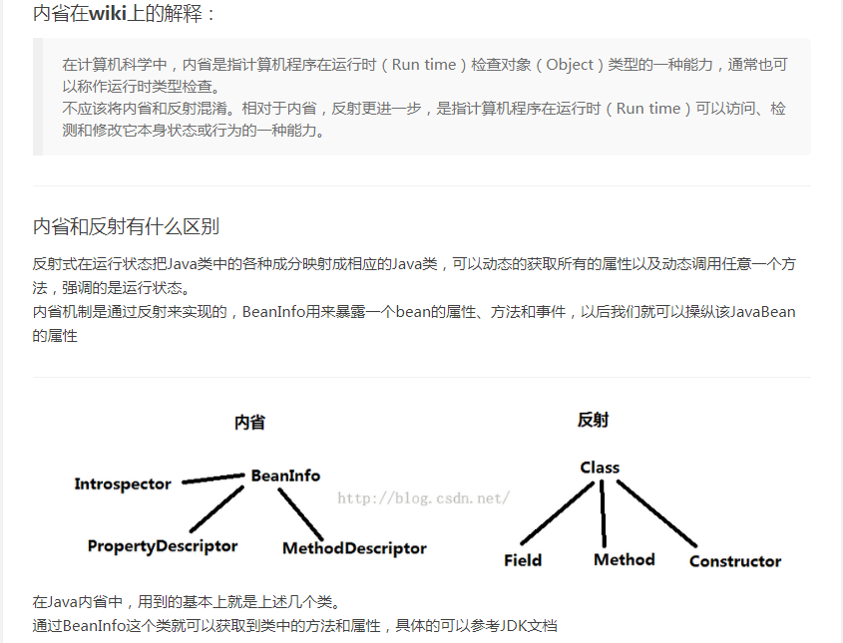
JAVA JDK1.5-1.9新特性

1.5
1.自动装箱与拆箱：
2.枚举(常用来设计单例模式)
3.静态导入
4.可变参数
5.内省

1.6
1.Web服务元数据
2.脚本语言支持
3.JTable的排序和过滤
4.更简单,更强大的JAX-WS
5.轻量级Http Server
6.嵌入式数据库 Derby

1.7
1，switch中可以使用字串了
2.运用List<String> tempList = new ArrayList<>(); 即泛型实例化类型自动推断 | 运用List<String> tempList = new ArrayList<>(); 即泛型实例化类型自动推断
3.语法上支持集合，而不一定是数组 | final List piDigits = [ 1,2,3,4,5,8 ];
4.新增一些取环境信息的工具方法 | File System.getJavaIoTempDir() // IO临时文件夹 File System.getJavaHomeDir() // JRE的安装目录 File System.getUserHomeDir() // 当前用户目录 File System.getUserDir() // 启动java进程时所在的目录5
5.Boolean类型反转，空指针安全,参与位运算 | Boolean Booleans.negate(Boolean booleanObj) True => False , False => True, Null => Null boolean Booleans.and(boolean[] array) boolean Booleans.or(boolean[] array) boolean Booleans.xor(boolean[] array) boolean Booleans.and(Boolean[] array) boolean Booleans.or(Boolean[] array) boolean Booleans.xor(Boolean[] array)
6.两个char间的equals | boolean Character.equalsIgnoreCase(char ch1, char ch2)
7.安全的加减乘除 | int Math.safeToInt(long value) int Math.safeNegate(int value) long Math.safeSubtract(long value1, int value2) long Math.safeSubtract(long value1, long value2) int Math.safeMultiply(int value1, int value2) long Math.safeMultiply(long value1, int value2) long Math.safeMultiply(long value1, long value2) long Math.safeNegate(long value) int Math.safeAdd(int value1, int value2) long Math.safeAdd(long value1, int value2) long Math.safeAdd(long value1, long value2) int Math.safeSubtract(int value1, int value2)
8.map集合支持并发请求，且可以写成 Map map = {name:"xxx",age:18};

1.8
1. 允许在接口中有默认方法实现
2. Lambda表达式
3. 函数式接口
4. 方法和构造函数引用
5. Lambda的范围
6. 内置函数式接口
7. Streams
8. Parallel Streams
9. Map
10. 时间日期API
11. Annotations

1.9
1. Jigsaw 项目;模块化源码
2. 简化进程API
3. 轻量级 JSON API
4. 钱和货币的API
5. 改善锁争用机制
6. 代码分段缓存
7. 智能Java编译, 第二阶段
8. HTTP 2.0客户端
9. Kulla计划: Java的REPL实现

http://www.cnblogs.com/EasonJim/p/6838840.html
https://segmentfault.com/a/1190000004417830

七、增强型throws声明
 | 原本如果在try中抛出 IOException，以catch(Exception e)捕捉，且在catch语句块内再次抛出这个异常，则需要在函数声明处：throws Exception，而不能 throws IOException，因为Java编译器不知道变量e所指向的真实对象，而Java7修正了这点。 import java.io.*; public class Throws01 { public static void main(String[] args) throws FileNotFoundException{ try { FileInputStream fin = new FileInputStream("1.txt"); } catch(Exception e) //Exception e = new FileNotFoundException(); { throw e; } } }

